方案预研
执行时间对比（串行）
执行时间对比（串行）
机器数量/方式/耗时（秒） | asyncssh | paramiko | ssh_man(paramiko extend)
1 | 0.572 | 0.788 | 10.848
5 | 2.957 | 3.999 | 54.276
10 | 5.619 | 7.675 | 108.327
20 | 11.487 | 15.444 | 217.233
50 | 28.933 | 38.689 | 544.957

执行时间对比（并行）
 | asyncssh | paramiko | ssh_man(paramiko extend)
1 | 0.519 | 0.789 | 10.918
10 | 0.764 | 0.843 | 10.971
20 | 0.82 | 0.888 | 11.014
50 | 0.878 | 0.971 | 11.028
100 | 1.662 | 1.961 | 21.993
200 | 2.968 | 3.693 | 43.945
500 | 6.728 | 8.177
1000 | 12.931 | 16.15
1500 | 19.232 | 23.955
2000 | 25.738 | 31.818
2500 | 31.955 | 39.608
3000 | 38.476 | 47.501
3500 | 44.352 | 56.469
4000 | 50.774 | 63.129
4500 | 57.194 | 70.999
4994 | 63.332 | 78.83
执行时间对比（并行）
机器数量/方式/耗时（秒） | asyncssh | paramiko | ssh_man(paramiko extend)
1 | 0.519 | 0.789 | 10.918
10 | 0.764 | 0.843 | 10.971
20 | 0.82 | 0.888 | 11.014
50 | 0.878 | 0.971 | 11.028
100 | 1.662 | 1.961 | 21.993
200 | 2.968 | 3.693 | 43.945
500 | 6.728 | 8.177
1000 | 12.931 | 16.15
1500 | 19.232 | 23.955
2000 | 25.738 | 31.818
2500 | 31.955 | 39.608
3000 | 38.476 | 47.501
3500 | 44.352 | 56.469
4000 | 50.774 | 63.129
4500 | 57.194 | 70.999
4994 | 63.332 | 78.83

Asyncssh并发方式对比
Asyncssh并发方式对比
机器数量/耗时 | 线程并发 | 协程并发
1 | 0.519 | 0.546
10 | 0.764 | 0.591
20 | 0.82 | 0.637
50 | 0.878 | 0.7
100 | 1.662 | 0.871
200 | 2.968 | 1.234
500 | 6.728 | 2.492
1000 | 12.931 | 4.819
1500 | 19.232 | 7.718
2000 | 25.738 | 10.233

寻找最优单线程并发协程数
执行时间对比
执行时间对比
安装数量/单线程并发协程数量 | 50 | 100 | 150
1 | 63.667 | 54 | 68.667
50 | 74.667 | 78 | 79.667
100 | 86.667 | 87.33 | 79.667
200 | 84 | 86.667 | 88.333
300 | 98.333 | 88.333 | 88.333
400 | 89 | 93.667 | 93.667
500 | 102 | 104 | 102.333
1000 | 111 | 112 | 107.333
1500 | 122 | 117 | 112.333
2000 | 136.333 | 133.333 | 120.333
3000 | 165.333 | 156.333 | 147.333
4000 | 181.333 | 162.667 | 174
5000 | 197.333 | 171.667 | 185.667

CPU资源消耗对比
CPU资源消耗对比
安装数量/单线程并发协程数量 | 50 | 100 | 150
1000 | 20.32% | 19.49% | 14.62%
1500 | 22.36% | 20.60% | 23.57%
2000 | 25.43% | 32.40% | 27.38%
3000 | 33.68% | 42.90% | 35.14%
4000 | 54.11% | 53.70% | 53.79%
5000 | 68.66% | 65.90% | 64.68%

内存资源消耗对比
内存资源消耗对比
 | 50 | 100 | 150
1000 | 1.60% | 2.70% | 1%
1500 | 1.70% | 3.70% | 1.80%
2000 | 2.28% | 4.30% | 2%
3000 | 2.76% | 6.30% | 2.50%
4000 | 3.36% | 6.43% | 4%
5000 | 4.46% | 7.80% | 5.25%

失败数量
失败数
50 | 10
100 | 1
150 | 70

Linux Agent SshMan
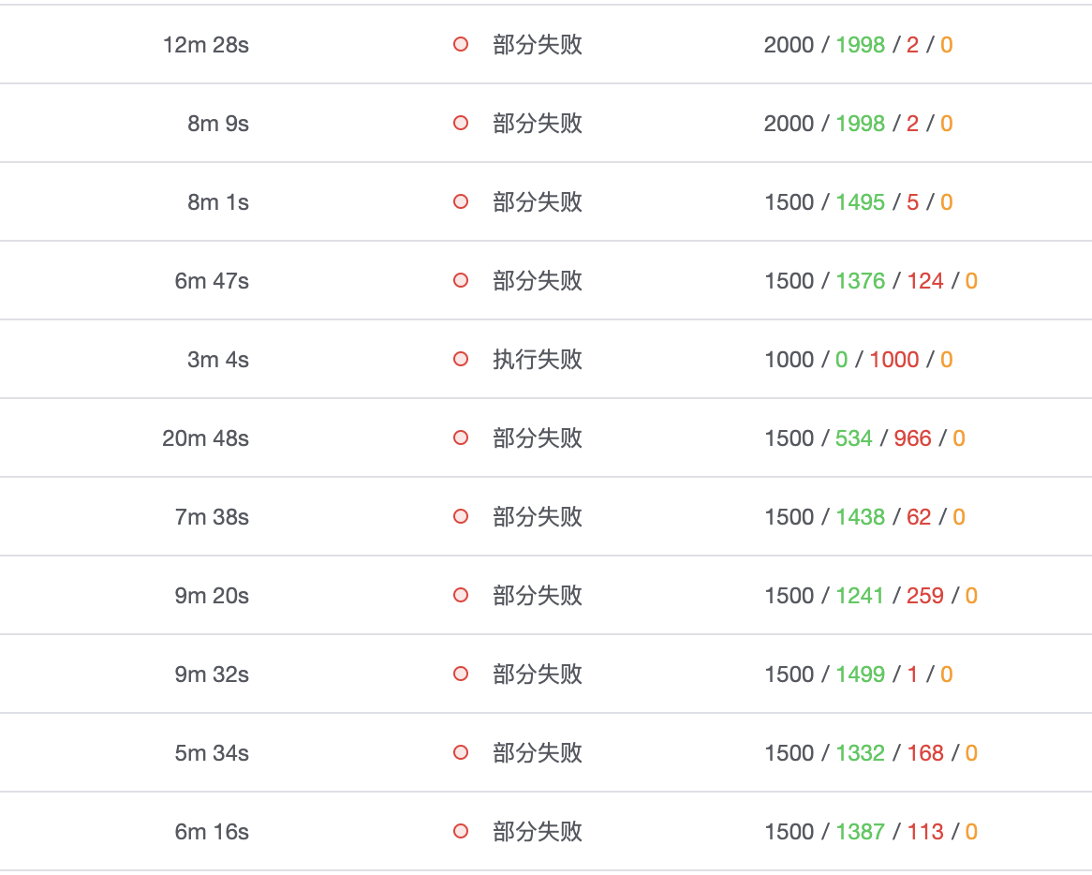
SshMan
机器数量 | 耗时 | 平均耗时 | 失败数 | 失败原因 | 平峰 | 峰值CPU使用率 | CPU（增幅） | 峰值内存已用占比 | 内存（增幅）
1 | 66/58/57 | 60.333 | 0/0/0
50 | 94/101/98 | 97.667 | 0/0/0
100 | 87/105/100 | 97.333 | 0/0/0
200 | 86/99/96 | 93.667 | 0/0/0
300 | 104/91/109 | 101.333 | 0/0/0
400 | 106/125/126 | 119 | 0/0/0
500 | 134/181/169 | 161.333 | 0/0/0
1000 | 132/157/136 | 141.667 | 0/0/0 |  | 3.97%/73.69% | 39.17% | 35.20% | 77% | 3.51%
1500 | 343/479/>2400(多次卡住) | - | 21/9/- | Authentication timeout. 不稳定，经常超时 | 3.77%/74.0% | 41.35% | 37.58% | 80.06% | 6.06%
5000（串行优化） | 308/291/- |  | 2/2 | 1. 安装机器本身的问题，无法登录（数量2）
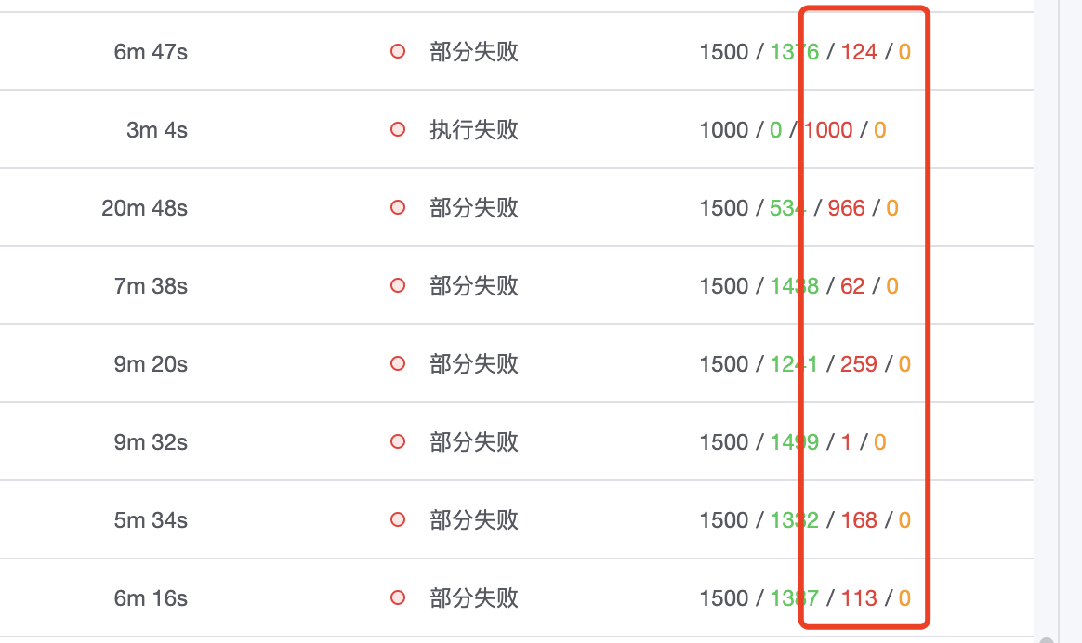

1. 1500 是道坎，ssh连接超时问题
2. 退而求其次，通过串行减少并发连接数
2-1. 小规模安装耗时会倍增
2-2. 超时问题仍然存在

Windows Agent
Cygwin（-P threads -c 100）
机器数量 | 耗时 | 平均耗时 | 失败数 | 失败原因 | 平峰 | 峰值CPU使用率 | CPU（增幅） | 峰值内存已用占比 | 内存（增幅）
1 | 90/108/84 | 94 | 0/0/0
50 | 97/98/96 | 97 | 0/0/0
100 | 94/100/114 | 102.667 | 0/0/0
200 | 105/102/102 | 103 | 0/0/0
300 | 117/113/105 | 111.667 | 0/0/0
400 | 126/124/118 | 122.667 | 0/0/0
500 | 143/133/124 | 133.333 | 0/0/0
1000 | 130/143/130 | 134.333 | 0/0/0 |  | 12.43%/58.38% | 27.30% | 14.87% | 60% | 1.55%
1500 | 272/163/238 | 224.333 | 0/0/0 |  | 7.15%/58.9% | 34.40% | 27.25% | 61.20% | 2.20%
2000 | 274/265/242 | 260.333 | 0/0/0 |  | 7.11%/58.3% | 38.70% | 31.69% | 61.50% | 3.20%

多种模式的比较
方式 | 耗时 | 平均耗时 | 失败数 | 失败原因 | 平峰 | 峰值CPU使用率 | CPU（增幅） | 峰值内存已用占比 | 内存（增幅）
pull（目标机器主动拉取依赖文件） | 274/265/242 | 260.333 | 0/0/0 |  | 7.11%/58.3% | 38.70% | 31.69% | 62% | 3.20%
put（推送文件到目标机器） | 505/485/517 | 502.333 | 2/2/0 | async 连接超时 | 4.26%/58.2% | 89.81% | 85.55% | 98.90% | 40.70%
nginx-put（下载源更换为Nginx） | 733/745/735 | 86.667 | 182/170/172 |  | 3.82%/17.0% | 87.40% | 83.58% | 58.90% | 41.90%

WMIEXE
机器数量 | 耗时 | 平均耗时 | 失败数
1 | 192/260/238 | 230 | 0/0/0
50 | 385/358/357 | 366.667 | 0/0/0
100 | 419/436/363 | 406 | 0/0/0
200 | 640/611/637 | 629.333 | 0/0/0
300 | 674/716/802 | 730.667 | 0/0/0
400 | 978/966/979 | 974.333 | 0/0/0
500 | 1138/1163/1144 | 1148.333 | 0/0/0

Windows 不同安装通道对比

机器数量 | WMIEXE | Cygwin
1 | 230 | 94
50 | 366.667 | 97
100 | 406 | 102.667
200 | 629.333 | 103
300 | 730.667 | 111.667
400 | 974.333 | 122.667
500 | 1148.333 | 133.333

Cygwin（-c 50）
机器数量 | 耗时 | 平均耗时 | 失败数 | 失败原因 | 平峰 | 峰值CPU使用率 | CPU（增幅） | 峰值内存已用占比 | 内存（增幅）
1 | 109/81/94 | 94.667 | 0/0/0
50 | 111/101/102 | 104.667 | 0/0/0
100 | 101/99/104 | 101.333 | 0/1/0
200 | 129/114/138 | 127 | 0/0/0
300 | 115/121/127 | 121 | 1/2/1
400 | 147/123/122 | 130.667 | 1/1/1
500 | 127/127/127 | 127 | 2/2/3
1000 | 130/148/128 | 135.333 | 3/0/0 |  | 5.04%/81.24% | 25.90% | 20.86% | 84% | 2.44%
1500 | 141/303/318 | 254 | 5/4/3 |  | 4.35%/81.24% | 40.07% | 25.72% | 83.87% | 2.63%
2000 | 323/293/303 | 306.333 | 5/5/5 |  | 6.09%/81.34% | 43.84% | 49.93% | 85.00% | 3.66%

Celery 启动命令执行耗时对比
机器数量 | -P threads -c 100 | -c 50
1 | 94 | 94.667
50 | 97 | 104.667
100 | 102.667 | 101.333
200 | 103 | 127
300 | 111.667 | 121
400 | 122.667 | 130.667
500 | 133.333 | 127
1000 | 134.333 | 135.333
1500 | 224.333 | 254
2000 | 260.333 | 306.333

启动命令 | 平峰内存占用
-P threads -c 100 | 58.30%
-c 50 | 81.24%

